프로젝트등록관리
RFP-001 | 프로젝트 등록관리 | - PMS내에 프로젝트 생성하여 프로젝트 관리정보 등록 .프로젝트 명, 완료예정일, PM정보, 프로젝트 내용 등 관리 - ERP시스템과 프로젝트 코드 연계 .프로젝트정보, 인원정보, 예산/비용관리 - 그룹웨어와 연계하여, 프로젝트 품의 문서 등록/조회 지원 - 자원/권한 관리 .기타 기본정보, 환경설정 및 관리자 기능 제공
화면위치: | 프로젝트 목록 > 신규등록 팝업
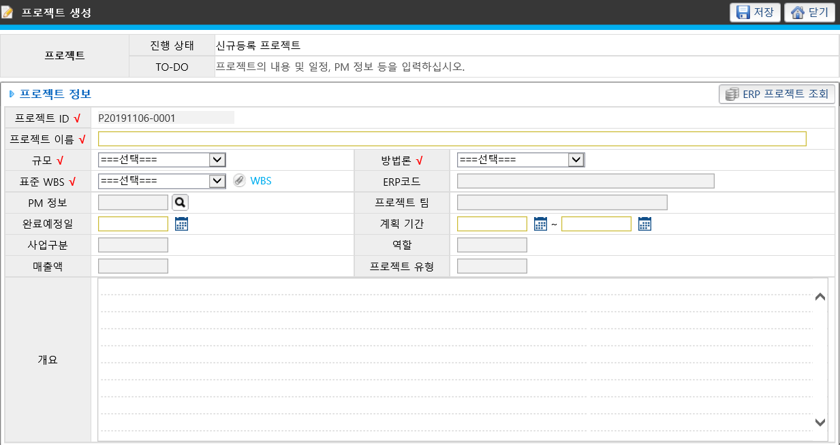

[프로젝트 정보]
 |  |  |  | 저장 | 닫기
프로젝트 ID v | P2019-00001
프로젝트 명 v | A 프로젝트
프로젝트 기간 v | 20190101~20191230
착수일 | 20190101 | 종료일(계약서) | 20191220
완료 예정일 v | 20191220 | 최종종료일(완료보고) | 20191220
프로젝트 유형 v | 미정▽
수행 부서 v | 부서 [찾기]
PM 정보 v | 홍길동 [찾기]
매출 금액 v | 300000
개요

화면위치: | 프로젝트 상세 > 대기 > 개요
[프로젝트 개요]
 |  |  |  | 저장 | 확정
프로젝트 ID v | P2019-00001
프로젝트 명 v | A 프로젝트
프로젝트 기간 v | 20190101~20191230
착수일 | 20190101 | 종료일(계약서) | 20191220
완료 예정일 v | 20191220 | 최종종료일(완료보고) | 20191220
프로젝트 유형 v | 미정▽
수행 부서 v | 부서 [찾기]
PM 정보 v | 홍길동 [찾기]
매출계약 품의번호 | 19-CBA-1, 19-CBA-2 | 중간보고 품의번호 | 19-CBA-4
하도급계약 품의번호 | 19-CBA-3 | 종료보고 품의번호 | 19-CBA-5
수지분석표 | 링크
보안점검 | 2019-09, 2019-10, 2019-11
매출 금액 v | 300000
개요

